2.Pivot VC
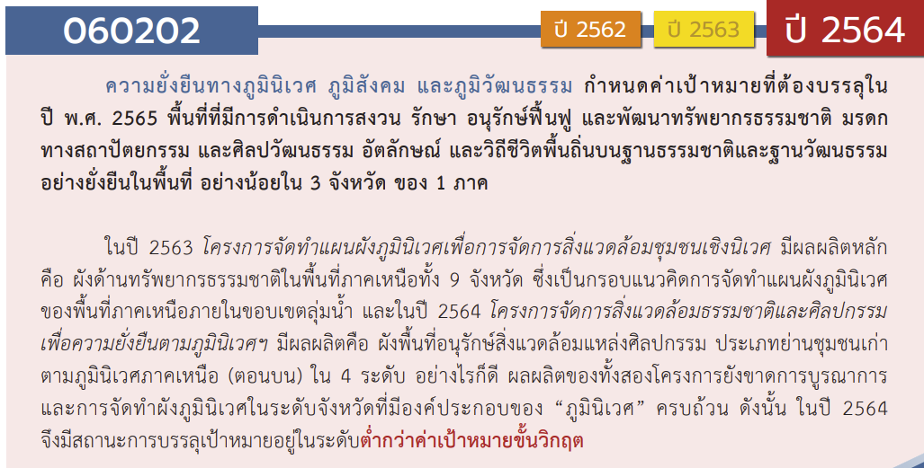
องค์ประกอบ/ปัจจัย | ปีงบประมาณ
 | 2560 | 2561 | 2562 | 2563 | 2564 | 2565 | 2566 | (blank) | รวมจำนวนโครงการ
060202V01 |  |  | 2 | 15 |  | 3 | 2 |  | 22
060202F0101 |  |  |  | 4 |  | 1 | 1 |  | 6
060202F0102 |  |  | 2 | 10 |  | 1 |  |  | 13
060202F0103 |  |  |  | 1 |  | 1 | 1 |  | 3
060202V02 | 1 | 2 | 1 | 1 | 6 | 3 | 1 |  | 15
060202F0201 |  | 2 | 1 |  |  | 1 | 1 |  | 5
060202F0202
060202F0203 |  |  |  | 1 | 1 | 1 |  |  | 3
060202F0204
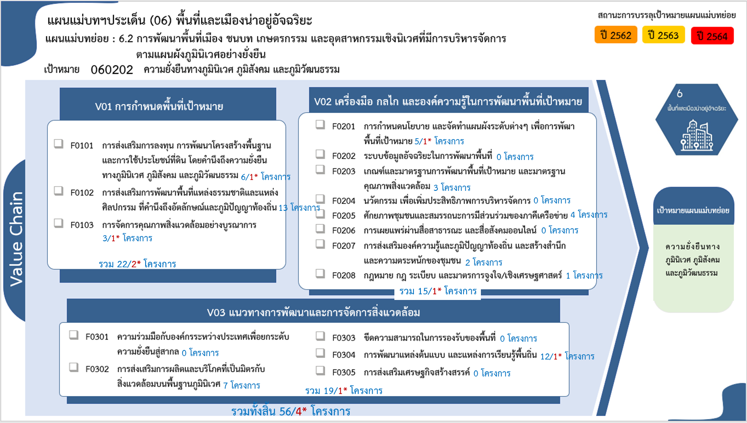
060202F0205 |  |  |  |  | 4 |  |  |  | 4
060202F0206
060202F0207 | 1 |  |  |  | 1 |  |  |  | 2
060202F0208 |  |  |  |  |  | 1 |  |  | 1
060202V03 |  | 1 | 1 | 3 | 8 | 5 | 1 |  | 19
060202F0301
060202F0302 |  |  |  |  | 5 | 2 |  |  | 7
060202F0303
060202F0304 |  | 1 | 1 | 3 | 3 | 3 | 1 |  | 12
060202F0305
รวมจำนวนโครงการ | 1 | 3 | 4 | 19 | 14 | 11 | 4 |  | 56

 |  |  |  |  |  |  |  |  |  | หมายเหตุ: n* หมายถึง โครงการเพื่อขับเคลื่อนการบรรลุเป้าหมายตามยุทธศาสตร์ชาติ ประจำปีงบประมาณ พ.ศ. 2566
โครงการที่ไม่สอดคล้องกับองค์ประกอบและปัจจัยใดของเป้าหมายแผนแม่บทย่อย จำนวน 0 โครงการ

4.รวม
โครงการภายใต้เป้าหมายแผนแม่บทย่อย: 060202 ความยั่งยืนทางภูมินิเวศ ภูมิสังคม และภูมิวัฒนธรรม
กรุณา Log in เข้าระบบ eMENSCR ก่อนดำเนินการ Click ที่ link โครงการนั้น ๆ
หมายเหตุ : หากไม่ Login จะไม่สามารถดูรายละเอียดโครงการได้
โครงการที่ปรากฎเป็นโครงการที่ผ่านการอนุมัติจากผู้บริหาร (M7) ของหน่วยงานเท่านั้น (ข้อมูล ณ เดือนมีนาคม 2565)

ชื่อโครงการ / การดำเนินงาน | ปีงบประมาณ | วันที่เริ่มต้นโครงการ | วันที่สิ้นสุดโครงการ | หน่วยงานระดับกองหรือเทียบเท่า | หน่วยงานระดับกรมหรือเทียบเท่า | หน่วยงานระดับกระทรวงหรือเทียบเท่า | ประเภทโครงการ | องค์ประกอบ | ปัจจัย | ไฮไลท์สีเหลืองโครงการที่ไม่มี vc ใน e-MENSCR
โครงการการเสริมสร้างและฟื้นพลังเครือข่ายป่าชุมชนจังหวัดน่าน | 2560 | มิถุนายน 2560 | พฤษภาคม 2562 | สถาบันวิจัยสังคม | มหาวิทยาลัยเชียงใหม่ | กระทรวงการอุดมศึกษา วิทยาศาสตร์ วิจัยและนวัตกรรม |  | 060202V02 | 060202F0207
โครงการขับเคลื่อนการพัฒนาตามแนวคิดต้นแบบเมืองนิเวศ (Eco-City) เพื่อการจัดการสิ่งแวดล้อมเมืองและชุมชนที่ยั่งยืน | 2561 | มีนาคม 2561 | ธันวาคม 2561 | กองสิ่งแวดล้อมชุมชนและพื่นที่เฉพาะ | สำนักงานนโยบายและแผนทรัพยากรธรรมชาติและสิ่งแวดล้อม | กระทรวงทรัพยากรธรรมชาติและสิ่งแวดล้อม |  | 060202V02 | 060202F0201
โครงการจัดการสิ่งแวดล้อมเมืองและพื้นที่สีเขียวชุมชนเมือง เพื่อการพัฒนาที่ยั่งยืนในภูมิภาคอาเซียน | 2561 | ตุลาคม 2560 | กันยายน 2564 | กองสิ่งแวดล้อมชุมชนและพื่นที่เฉพาะ | สำนักงานนโยบายและแผนทรัพยากรธรรมชาติและสิ่งแวดล้อม | กระทรวงทรัพยากรธรรมชาติและสิ่งแวดล้อม |  | 060202V02 | 060202F0201
โครงการศึกษาเพื่อพัฒนาต้นแบบการพัฒนาที่อยู่อาศัยพื้นที่ริมคลองแม่ข่าอย่างรอบด้าน | 2561 | สิงหาคม 2561 | กรกฎาคม 2562 | สถาบันวิจัยสังคม | มหาวิทยาลัยเชียงใหม่ | กระทรวงการอุดมศึกษา วิทยาศาสตร์ วิจัยและนวัตกรรม |  | 060202V03 | 060202F0304
โครงการผลักดันการจัดทำผังชุมชนเพื่อรักษาพื้นที่สีเขียวในเมือง | 2562 | ตุลาคม 2561 | กันยายน 2564 | กองสิ่งแวดล้อมชุมชนและพื่นที่เฉพาะ | สำนักงานนโยบายและแผนทรัพยากรธรรมชาติและสิ่งแวดล้อม | กระทรวงทรัพยากรธรรมชาติและสิ่งแวดล้อม |  | 060202V02 | 060202F0201
โครงการจัดการสิ่งแวดล้อมชุมชนเชิงนิเวศ เพื่อรองรับการพัฒนาที่ยั่งยืน | 2562 | ธันวาคม 2561 | สิงหาคม 2562 | กองสิ่งแวดล้อมชุมชนและพื่นที่เฉพาะ | สำนักงานนโยบายและแผนทรัพยากรธรรมชาติและสิ่งแวดล้อม | กระทรวงทรัพยากรธรรมชาติและสิ่งแวดล้อม |  | 060202V01 | 060202F0102
โครงการการถ่ายทอดเทคโนโลยี จากผลงานวิจัยเพื่อเพิ่มคุณค่าการท่องเที่ยวเชิงนิเวศ โดยการ มีส่วนร่วมของชุมชน บ้านกิ่วม่วง ตำบลดู่พงษ์ อำเภอสันติสุข จังหวัดน่าน | 2562 | กุมภาพันธ์ 2562 | มกราคม 2563 | สถาบันวิจัยสังคม | มหาวิทยาลัยเชียงใหม่ | กระทรวงการอุดมศึกษา วิทยาศาสตร์ วิจัยและนวัตกรรม |  | 060202V01 | 060202F0102
ศธ. ปลูกป่าเฉลิมพระเกียรติ เนื่องในโอกาสมหามงคลพระราชพิธีบรมราชาภิเษก | 2562 | พฤษภาคม 2562 | สิงหาคม 2562 | สำนักงานศึกษาธิการจังหวัดสุพรรณบุรี | สำนักงานปลัดกระทรวงศึกษาธิการ | กระทรวงศึกษาธิการ |  | 060202V03 | 060202F0304
รูปแบบการอนุรักษ์ภูมิปัญญาการทอเสื่อกก บ้านบางสระแก้ว อำเภอแหลมสิงห์ จังหวัดจันทบุรี | 2563 | ตุลาคม 2562 | กันยายน 2563 | คณะศิลปศาสตร์ | มหาวิทยาลัยเทคโนโลยีราชมงคลธัญบุรี | กระทรวงการอุดมศึกษา วิทยาศาสตร์ วิจัยและนวัตกรรม |  | 060202V01 | 060202F0102
โครงการจัดทำแผนผังภูมินิเวศเพื่อจัดการสิ่งแวดล้อมชุมชนเชิงนิเวศ | 2563 | มีนาคม 2563 | ตุลาคม 2563 | กองสิ่งแวดล้อมชุมชนและพื่นที่เฉพาะ | สำนักงานนโยบายและแผนทรัพยากรธรรมชาติและสิ่งแวดล้อม | กระทรวงทรัพยากรธรรมชาติและสิ่งแวดล้อม |  | 060202V01 | 060202F0102
โครงการขับเคลื่อนการดำเนินงานอนุรักษ์ฟื้นฟูย่านชุมชนเก่าระดับจังหวัด ระยะ 1 | 2563 | มีนาคม 2563 | กันยายน 2563 | กองจัดการสิ่งแวดล้อมธรรมชาติและศิลปกรรม | สำนักงานนโยบายและแผนทรัพยากรธรรมชาติและสิ่งแวดล้อม | กระทรวงทรัพยากรธรรมชาติและสิ่งแวดล้อม |  | 060202V01 | 060202F0102
โครงการอนุรักษ์และพัฒนาเมืองเก่า : เสริมสร้างความรู้ความเข้าใจเพื่อเพิ่มประสิทธิภาพการอนุรักษ์และพัฒนาเมืองเก่า | 2563 | มีนาคม 2563 | ตุลาคม 2563 | กองจัดการสิ่งแวดล้อมธรรมชาติและศิลปกรรม | สำนักงานนโยบายและแผนทรัพยากรธรรมชาติและสิ่งแวดล้อม | กระทรวงทรัพยากรธรรมชาติและสิ่งแวดล้อม |  | 060202V01 | 060202F0101
โครงการบริหารจัดการพื้นที่สิ่งแวดล้อมธรรมชาติอย่างยั่งยืน : โครงการส่งเสริมการอนุรักษ์สิ่งแวดล้อมแหล่งธรรมชาติอันควรอนุรักษ์ประเภทน้ำตก น้ำตกธารารักษ์ อำเภอเเม่สอด จังหวัดตาก (ระยะที่ 2) | 2563 | มีนาคม 2563 | กันยายน 2563 | กองจัดการสิ่งแวดล้อมธรรมชาติและศิลปกรรม | สำนักงานนโยบายและแผนทรัพยากรธรรมชาติและสิ่งแวดล้อม | กระทรวงทรัพยากรธรรมชาติและสิ่งแวดล้อม |  | 060202V01 | 060202F0102
ค่าใช้จ่ายในการบริหารงานจังหวัดแบบบูรณาการ | 2563 | ตุลาคม 2562 | กันยายน 2563 |  | อ่างทอง | จังหวัดและกลุ่มจังหวัด |  | 060202V01 | 060202F0103
โครงการคืนป่าสู่ชุมชน | 2563 | กรกฎาคม 2563 | กรกฎาคม 2563 | คณะบริหารศาสตร์ | มหาวิทยาลัยกาฬสินธุ์ | กระทรวงการอุดมศึกษา วิทยาศาสตร์ วิจัยและนวัตกรรม |  | 060202V01 | 060202F0102
โครงการสร้างและพัฒนาแหล่งเรียนรู้ด้านศิลปวัฒนธรรม | 2563 | ตุลาคม 2562 | กันยายน 2563 | มหาวิทยาลัยอุบลราชธานี | มหาวิทยาลัยอุบลราชธานี | กระทรวงการอุดมศึกษา วิทยาศาสตร์ วิจัยและนวัตกรรม |  | 060202V01 | 060202F0102
อนุรักษ์พันธุกรรมพืชกล้วยไม้กุหลาบกระบี่ | 2563 | เมษายน 2563 | กันยายน 2563 | สำนักงานเกษตรจังหวัดกระบี่ | กรมส่งเสริมการเกษตร | กระทรวงเกษตรและสหกรณ์ |  | 060202V01 | 060202F0102
อนุรักษ์พันธุกรรมพืชสมุนไพรและผักพื้นบ้านในแหล่งท่องเที่ยวเชิงเกษตรจังหวัดกระบี่ | 2563 | เมษายน 2563 | กันยายน 2563 | สำนักงานเกษตรจังหวัดกระบี่ | กรมส่งเสริมการเกษตร | กระทรวงเกษตรและสหกรณ์ |  | 060202V01 | 060202F0102
โครงการแข่งขันทักษะทางด้านสถาปัตยกรรมและการออกแบบ | 2563 | สิงหาคม 2563 | สิงหาคม 2563 | คณะสถาปัตยกรรมและการออกแบบ | มหาวิทยาลัยเทคโนโลยีราชมงคลรัตนโกสินทร์ | กระทรวงการอุดมศึกษา วิทยาศาสตร์ วิจัยและนวัตกรรม |  | 060202V03 | 060202F0304
โครงการส่งเสริมโรงงานอุตสาหกรรมให้มีความรับผิดชอบต่อสังคมและชุมชนอย่างยั่งยืน (CSR Beginner and CSR-DIW) ประจำปีงบประมาณ พ.ศ. 2563 (ภายใต้ค่าใช้จ่ายในการพัฒนาและยกระดับเมืองอุตสาหกรรมเชิงนิเวศ) | 2563 | พฤษภาคม 2563 | ธันวาคม 2563 | กองพัฒนาอุตสาหกรรมเชิงนิเวศ | กรมโรงงานอุตสาหกรรม | กระทรวงอุตสาหกรรม |  | 060202V02 | 060202F0203
โครงการพัฒนาเมืองการค้าและการท่องเที่ยวชายแดน (ปีงบประมาณ 2563) | 2563 | ตุลาคม 2562 | กันยายน 2565 | กองแผนงาน | กรมท่าอากาศยาน | กระทรวงคมนาคม |  | 060202V01 | 060202F0101
โครงการพัฒนาแหล่งท่องเที่ยวที่มีศักยภาพ ให้มีคุณค่าและมูลค่าเพิ่ม มีความหลากหลายและเชื่อมโยงการท่องเที่ยวระหว่างจังหวัดอย่างยั่งยืน | 2563 | มกราคม 2563 | กันยายน 2564 |  | องค์การบริหารการพัฒนาพื้นที่พิเศษเพื่อการท่องเที่ยวอย่างยั่งยืน (องค์การมหาชน) | กระทรวงการท่องเที่ยวและกีฬา |  | 060202V01 | 060202F0102
โครงการเพิ่มมาตรฐานแหล่งท่องเที่ยวท้องถิ่นและแหล่งท่องเที่ยวโดยชุมชน | 2563 | มกราคม 2563 | กันยายน 2564 |  | องค์การบริหารการพัฒนาพื้นที่พิเศษเพื่อการท่องเที่ยวอย่างยั่งยืน (องค์การมหาชน) | กระทรวงการท่องเที่ยวและกีฬา |  | 060202V01 | 060202F0101
โครงการส่งเสริมและพัฒนาการท่องเที่ยว วิถีชีวิตลุ่มน้ำโขง-เชิงกีฬา | 2563 | มกราคม 2563 | กันยายน 2564 |  | องค์การบริหารการพัฒนาพื้นที่พิเศษเพื่อการท่องเที่ยวอย่างยั่งยืน (องค์การมหาชน) | กระทรวงการท่องเที่ยวและกีฬา |  | 060202V01 | 060202F0102
โครงการสร้างสรรค์การท่องเที่ยวและบริการมูลค่าสูงบนฐานนิเวศน์ และประวัติศาสตร์ | 2563 | มกราคม 2563 | กันยายน 2564 |  | องค์การบริหารการพัฒนาพื้นที่พิเศษเพื่อการท่องเที่ยวอย่างยั่งยืน (องค์การมหาชน) | กระทรวงการท่องเที่ยวและกีฬา |  | 060202V01 | 060202F0101
พัฒนางานสวนพฤกษศาสตร์โรงเรียน สนองพระราชดำริ โครงการอนุรักษ์พันธุกรรมพืช อันเนื่องมาจากพระราชดำริ สมเด็จพระเทพรัตนราชสุดาฯ สยามบรมราชกุมารี (อพ.สธ.) โรงเรียนในสังกัดสำนักงานเขตพื้นที่การศึกษามัธยมศึกษา เขต 42 | 2563 | ตุลาคม 2562 | กันยายน 2563 | สำนักงานเขตพื้นที่การศึกษามัธยมศึกษา เขต 42 (นครสวรรค์-อุทัยธานี) | สำนักงานคณะกรรมการการศึกษาขั้นพื้นฐาน | กระทรวงศึกษาธิการ |  | 060202V03 | 060202F0304
ปรับปรุงภูมิทัศน์สำนักงานเขตพื้นที่การศึกษาประถมศึกษาแพร่ เขต 2 | 2563 | ตุลาคม 2562 | กันยายน 2563 | สำนักงานเขตพื้นที่การศึกษาประถมศึกษาแพร่ เขต 2 | สำนักงานคณะกรรมการการศึกษาขั้นพื้นฐาน | กระทรวงศึกษาธิการ |  | 060202V03 | 060202F0304
โครงการส่งเสริมเกษตรอินทรีย์ กิจกรรมส่งเสริมเกษตรอินทรีย์ในเขตปฏิรูปที่ดินภาคเหนือตอนบน ปีงบประมาณ 2564 | 2564 | ตุลาคม 2563 | กันยายน 2564 | สำนักพัฒนาและถ่ายทอดเทคโนโลยี | สำนักงานปฏิรูปที่ดินเพื่อเกษตรกรรม | กระทรวงเกษตรและสหกรณ์ |  | 060202V03 | 060202F0302
โครงการขับเคลื่อน การดำเนินงานอนุรักษ์ฟื้นฟูย่านชุมชนเก่าระดับจังหวัด ระยะ 2 | 2564 | พฤศจิกายน 2563 | มิถุนายน 2564 | กองจัดการสิ่งแวดล้อมธรรมชาติและศิลปกรรม | สำนักงานนโยบายและแผนทรัพยากรธรรมชาติและสิ่งแวดล้อม | กระทรวงทรัพยากรธรรมชาติและสิ่งแวดล้อม |  | 060202V02 | 060202F0205
โครงการจัดการสิ่งแวดล้อมภูมินิเวศ สิ่งแวดล้อมธรรมชาติและสิ่งแวดล้อมศิลปกรรม อย่างยั่งยืน : การจัดทำผังพื้นที่อนุรักษ์สิ่งแวดล้อมแหล่งศิลปกรรม รายประเภท ในพื้นที่ภาคเหนือ | 2564 | พฤศจิกายน 2563 | กรกฎาคม 2564 | กองจัดการสิ่งแวดล้อมธรรมชาติและศิลปกรรม | สำนักงานนโยบายและแผนทรัพยากรธรรมชาติและสิ่งแวดล้อม | กระทรวงทรัพยากรธรรมชาติและสิ่งแวดล้อม |  | 060202V02 | 060202F0205
โครงการขับเคลื่อนการอนุรักษ์และพัฒนากรุงรัตนโกสินทร์และเมืองเก่า | 2564 | พฤศจิกายน 2563 | สิงหาคม 2564 | กองจัดการสิ่งแวดล้อมธรรมชาติและศิลปกรรม | สำนักงานนโยบายและแผนทรัพยากรธรรมชาติและสิ่งแวดล้อม | กระทรวงทรัพยากรธรรมชาติและสิ่งแวดล้อม |  | 060202V02 | 060202F0207
...

